데이터 사전
Data | Variable | Description(항목[공정#하부공정]) | 공정순서 | NoVariable | Type | SampleValue | Remarks
bat_tat | lot_id | LOT_ID |  | 1 | 문자 |  | LOT은 약 1000개의 CELL로 구성됨
bat_tat | tray_id | TRAY_ID |  | 2 | 문자
bat_tat | dt_start | 작업시작시각 |  | 3 | 날짜
bat_tat | cell_id | CELL_ID |  | 4 | 문자
bat_tat | rta1_tat | 공정시간[상온Aging#01] |  | 5 | 숫자 |  | 초(second)
bat_tat | hta1_tat | 공정시간[고온Aging#01] |  | 6 | 숫자 |  | 초(second)
bat_tat | rta2_tat | 공정시간[상온Aging#02] |  | 7 | 숫자 |  | 초(second)
bat_tat | ocv1_tat | 공정시간[OCV#01] |  | 8 | 숫자 |  | 초(second)
bat_tat | c1_tat | 공정시간[Charge#01] |  | 9 | 숫자 |  | 초(second)
bat_tat | dc1_tat | 공정시간[DisCharge#01] |  | 10 | 숫자 |  | 초(second)
bat_tat | c2_tat | 공정시간[Charge#02] |  | 11 | 숫자 |  | 초(second)
bat_tat | dc2_tat | 공정시간[DisCharge#02] |  | 12 | 숫자 |  | 초(second)
bat_tat | c3_tat | 공정시간[Charge#03] |  | 13 | 숫자 |  | 초(second)
bat_tat | dc3_tat | 공정시간[DisCharge#03] |  | 14 | 숫자 |  | 초(second)
bat_tat | c4_tat | 공정시간[Charge#04] |  | 15 | 숫자 |  | 초(second)
bat_tat | ocv2_tat | 공정시간[OCV#02] |  | 16 | 숫자 |  | 초(second)
bat_tat | pg1_tat | 공정시간[PowerGrading#01] |  | 17 | 숫자 |  | 초(second)
bat_tat | pc1_tat | 공정시간[PowerCharging#01] |  | 18 | 숫자 |  | 초(second)
bat_tat | sa1_tat | 공정시간[출하Aging#01] |  | 19 | 숫자 |  | 초(second)
bat_tat | socv1_tat | 공정시간[전용OCV#01] |  | 20 | 숫자 |  | 초(second)
bat_tat | sa2_tat | 공정시간[출하Aging#02] |  | 21 | 숫자 |  | 초(second)
bat_tat | socv2_tat | 공정시간[전용OCV#02] |  | 22 | 숫자 |  | 초(second)
bat_tat | sa3_tat | 공정시간[출하Aging#03] |  | 23 | 숫자 |  | 초(second)
bat_tat | socv3_tat | 공정시간[전용OCV#03] |  | 24 | 숫자 |  | 초(second)
bat_tat | sa4_tat | 공정시간[출하Aging#04] |  | 25 | 숫자 |  | 초(second)
bat_process | lot_id | LOT_ID |  | 1 | 문자 |  | LOT은 약 1000개의 CELL로 구성됨
bat_process | tray_id | TRAY_ID |  | 2 | 문자
bat_process | dt_start | 작업시작시각 |  | 3 | 날짜
bat_process | cell_id | CELL_ID |  | 4 | 문자 |  |  | ㅁ참조: TRAY~CELL 배치( 보통 25 cell/TRAY)
bat_process | judge | 판정 |  | 5 | 문자 |  | 양품/불량 | y축
bat_process | rta1_cell_no | CELL_NO[상온Aging#01] | 1 | 6 | 숫자 |  | CELL_ID와 CELL_NO는 관계 없음 | 5 | 1 | 6 | 11 | 16 | 21
bat_process | rta1_box_col | 작업BOX_열[상온Aging#01] | 1 | 7 | 문자 |  |  | 4 | 2 | 7 | 12 | 17 | 22
bat_process | rta1_box_row | 작업BOX_연[상온Aging#01] | 1 | 8 | 문자 |  |  | 3 | 3 | 8 | 13 | 18 | 23
bat_process | rta1_box_dan | 작업BOX_단[상온Aging#01] | 1 | 9 | 문자 |  |  | 2 | 4 | 9 | 14 | 19 | 24
bat_process | hta1_box_col | 작업BOX_열[고온Aging#01] | 2 | 10 | 문자 |  |  | 1 | 5 | 10 | 15 | 20 | 25
bat_process | hta1_box_row | 작업BOX_연[고온Aging#01] | 2 | 11 | 문자 |  |  |  | 1 | 2 | 3 | 4 | 5 | x축
bat_process | hta1_box_dan | 작업BOX_단[고온Aging#01] | 2 | 12 | 문자
bat_process | rta2_box_col | 작업BOX_열[상온Aging#02] | 3 | 13 | 문자
bat_process | rta2_box_row | 작업BOX_연[상온Aging#02] | 3 | 14 | 문자
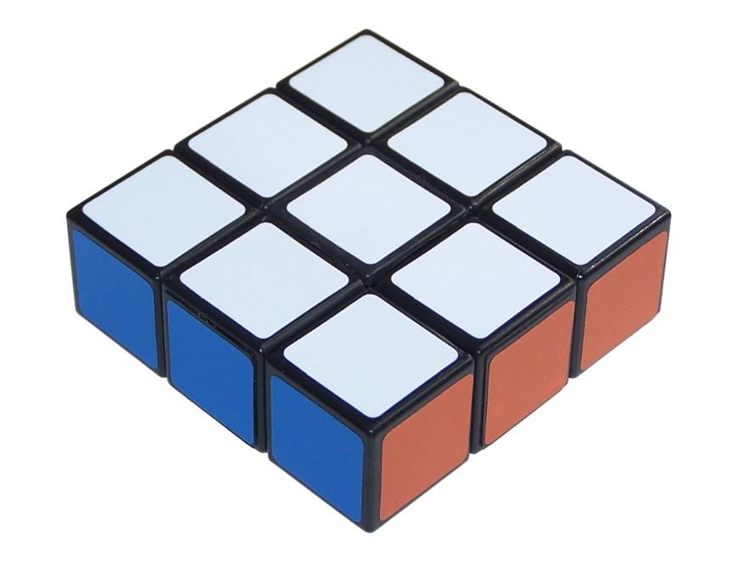
bat_process | rta2_box_dan | 작업BOX_단[상온Aging#02] | 3 | 15 | 문자 |  |  |  |  |  |  |  |  |  | 세로:단
bat_process | ocv1_ocv | OCV[OCV#01] | 4 | 16 | 문자 |  | 단위(㎷)
bat_process | ocv1_box_col | 작업BOX_열[OCV#01] | 4 | 17 | 문자
bat_process | ocv1_box_dan | 작업BOX_단[OCV#01] | 4 | 18 | 문자
bat_process | c1_curr_end | 종료전류[Charge#01] | 5 | 19 | 숫자 |  | 단위(㎃)
bat_process | c1_voltage_avg | 평균전압[Charge#01] | 5 | 20 | 숫자 |  | 단위(㎷) |  |  |  |  |  |  |  |  |  | 연
bat_process | c1_capa | 용량[Charge#01] | 5 | 21 | 숫자 |  | 단위(㎃h)
bat_process | c1_ccval | CCVAL[Charge#01] | 5 | 22 | 숫자 |  | 단위(㎷)
bat_process | c1_time_cc | CC시간(초)[Charge#01] | 5 | 23 | 숫자
bat_process | c1_box_col | 작업BOX_열[Charge#01] | 5 | 24 | 문자
bat_process | c1_box_dan | 작업BOX_단[Charge#01] | 5 | 25 | 문자
bat_process | c1_temp_avg | 평균온도[Charge#01] | 5 | 26 | 숫자 |  | 섭씨온도(℃) * 10으로 환산
bat_process | dc1_curr_end | 종료전류[DisCharge#01] | 6 | 27 | 숫자 |  | 단위(㎃) |  |  |  |  |  |  |  |  | 열
bat_process | dc1_voltage_avg | 평균전압[DisCharge#01] | 6 | 28 | 숫자 |  | 단위(㎷)
bat_process | dc1_capa | 용량[DisCharge#01] | 6 | 29 | 숫자 |  | 단위(㎃h)
bat_process | dc1_box_col | 작업BOX_열[DisCharge#01] | 6 | 30 | 문자
bat_process | dc1_box_dan | 작업BOX_단[DisCharge#01] | 6 | 31 | 문자
bat_process | dc1_temp_avg | 평균온도[DisCharge#01] | 6 | 32 | 숫자 |  | 섭씨온도(℃) * 10으로 환산
bat_process | dc1_capafit | FITTED용량[DisCharge#01] | 6 | 33 | 숫자 |  | 단위(㎃h)
bat_process | c2_curr_end | 종료전류[Charge#02] | 7 | 34 | 숫자 |  | 단위(㎃)
bat_process | c2_voltage_avg | 평균전압[Charge#02] | 7 | 35 | 숫자 |  | 단위(㎷)
bat_process | c2_capa | 용량[Charge#02] | 7 | 36 | 숫자 |  | 단위(㎃h)
bat_process | c2_ccval | CCVAL[Charge#02] | 7 | 37 | 숫자 |  | 단위(㎷)
bat_process | c2_time_cc | CC시간(초)[Charge#02] | 7 | 38 | 숫자
bat_process | c2_box_col | 작업BOX_열[Charge#02] | 7 | 39 | 문자
bat_process | c2_box_dan | 작업BOX_단[Charge#02] | 7 | 40 | 문자
bat_process | c2_temp_avg | 평균온도[Charge#02] | 7 | 41 | 숫자 |  | 섭씨온도(℃) * 10으로 환산
bat_process | dc2_curr_end | 종료전류[DisCharge#02] | 8 | 42 | 숫자 |  | 단위(㎃)
bat_process | dc2_voltage_avg | 평균전압[DisCharge#02] | 8 | 43 | 숫자 |  | 단위(㎷)
bat_process | dc2_capa | 용량[DisCharge#02] | 8 | 44 | 숫자 |  | 단위(㎃h)
bat_process | dc2_box_col | 작업BOX_열[DisCharge#02] | 8 | 45 | 문자
bat_process | dc2_box_dan | 작업BOX_단[DisCharge#02] | 8 | 46 | 문자
bat_process | dc2_temp_avg | 평균온도[DisCharge#02] | 8 | 47 | 숫자 |  | 섭씨온도(℃) * 10으로 환산
bat_process | dc2_capafit | FITTED용량[DisCharge#02] | 8 | 48 | 숫자 |  | 단위(㎃h)
bat_process | c3_curr_end | 종료전류[Charge#03] | 9 | 49 | 숫자 |  | 단위(㎃)
bat_process | c3_voltage_avg | 평균전압[Charge#03] | 9 | 50 | 숫자 |  | 단위(㎷)
bat_process | c3_capa | 용량[Charge#03] | 9 | 51 | 숫자 |  | 단위(㎃h)
bat_process | c3_ccval | CCVAL[Charge#03] | 9 | 52 | 숫자 |  | 단위(㎷)
bat_process | c3_time_cv | CV시간(초)[Charge#03] | 9 | 53 | 숫자
bat_process | c3_cvval | CVVAL[Charge#03] | 9 | 54 | 숫자 |  | 단위(㎷)
bat_process | c3_time_cc | CC시간(초)[Charge#03] | 9 | 55 | 숫자
bat_process | c3_box_col | 작업BOX_열[Charge#03] | 9 | 56 | 문자
bat_process | c3_box_dan | 작업BOX_단[Charge#03] | 9 | 57 | 문자
bat_process | c3_temp_avg | 평균온도[Charge#03] | 9 | 58 | 숫자 |  | 섭씨온도(℃) * 10으로 환산
bat_process | dc3_curr_end | 종료전류[DisCharge#03] | 10 | 59 | 숫자 |  | 단위(㎃)
bat_process | dc3_voltage_avg | 평균전압[DisCharge#03] | 10 | 60 | 숫자 |  | 단위(㎷)
bat_process | dc3_capa | 용량[DisCharge#03] | 10 | 61 | 숫자 |  | 단위(㎃h)
bat_process | dc3_box_col | 작업BOX_열[DisCharge#03] | 10 | 62 | 문자
bat_process | dc3_box_dan | 작업BOX_단[DisCharge#03] | 10 | 63 | 문자
bat_process | dc3_temp_avg | 평균온도[DisCharge#03] | 10 | 64 | 숫자 |  | 섭씨온도(℃) * 10으로 환산
bat_process | dc3_capafit | FITTED용량[DisCharge#03] | 10 | 65 | 숫자 |  | 단위(㎃h)
bat_process | c4_curr_end | 종료전류[Charge#04] | 11 | 66 | 숫자 |  | 단위(㎃)
bat_process | c4_voltage_avg | 평균전압[Charge#04] | 11 | 67 | 숫자 |  | 단위(㎷)
bat_process | c4_capa | 용량[Charge#04] | 11 | 68 | 숫자 |  | 단위(㎃h)
bat_process | c4_ccval | CCVAL[Charge#04] | 11 | 69 | 숫자 |  | 단위(㎷)
bat_process | c4_time_cv | CV시간(초)[Charge#04] | 11 | 70 | 숫자
bat_process | c4_cvval | CVVAL[Charge#04] | 11 | 71 | 숫자 |  | 단위(㎷)
bat_process | c4_time_cc | CC시간(초)[Charge#04] | 11 | 72 | 숫자
bat_process | c4_box_col | 작업BOX_열[Charge#04] | 11 | 73 | 문자
bat_process | c4_box_dan | 작업BOX_단[Charge#04] | 11 | 74 | 문자
bat_process | c4_temp_avg | 평균온도[Charge#04] | 11 | 75 | 숫자 |  | 섭씨온도(℃) * 10으로 환산
bat_process | ocv2_ocv | OCV[OCV#02] | 12 | 76 | 숫자 |  | 단위(㎷)
bat_process | ocv2_box_col | 작업BOX_열[OCV#02] | 12 | 77 | 문자
bat_process | ocv2_box_dan | 작업BOX_단[OCV#02] | 12 | 78 | 문자
bat_process | pg1_impfit | FittedIMP[PowerGrading#01] | 13 | 79 | 숫자 |  | Impedence:전극에서 화학(산화-환원)반응을 일으킬 때 전기 전달을 방해하는 원인
bat_process | pg1_imp | IMP[PowerGrading#01] | 13 | 80 | 숫자 |  | Impedence:전극에서 화학(산화-환원)반응을 일으킬 때 전기 전달을 방해하는 원인
bat_process | pg1_voltage_start | 시작전압[PowerGrading#01] | 13 | 81 | 숫자 |  | 단위(㎷)
bat_process | pg1_curr_end | 종료전류[PowerGrading#01] | 13 | 82 | 숫자 |  | 단위(㎃)
bat_process | pg1_box_col | 작업BOX_열[PowerGrading#01] | 13 | 83 | 문자
bat_process | pg1_box_dan | 작업BOX_단[PowerGrading#01] | 13 | 84 | 문자
bat_process | pg1_temp_avg | 평균온도[PowerGrading#01] | 13 | 85 | 숫자 |  | 섭씨온도(℃) * 10으로 환산
bat_process | pc1_imp | IMP[PowerCharging#01] | 14 | 86 | 숫자 |  | Impedence:전극에서 화학(산화-환원)반응을 일으킬 때 전기 전달을 방해하는 원인
bat_process | pc1_voltage_start | 시작전압[PowerCharging#01] | 14 | 87 | 숫자 |  | 단위(㎷)
bat_process | pc1_curr_end | 종료전류[PowerCharging#01] | 14 | 88 | 숫자 |  | 단위(㎃)
bat_process | pc1_box_col | 작업BOX_열[PowerCharging#01] | 14 | 89 | 문자
bat_process | pc1_box_dan | 작업BOX_단[PowerCharging#01] | 14 | 90 | 문자
bat_process | sa1_box_col | 작업BOX_열[출하Aging#01] | 15 | 91 | 문자
bat_process | sa1_box_row | 작업BOX_연[출하Aging#01] | 15 | 92 | 문자
bat_process | sa1_box_dan | 작업BOX_단[출하Aging#01] | 15 | 93 | 문자
bat_process | socv1_ocv | OCV[전용OCV#01] | 16 | 94 | 숫자 |  | 단위(㎷)
bat_process | sa2_box_col | 작업BOX_열[출하Aging#02] | 17 | 95 | 문자
bat_process | sa2_box_row | 작업BOX_연[출하Aging#02] | 17 | 96 | 문자
bat_process | sa2_box_dan | 작업BOX_단[출하Aging#02] | 17 | 97 | 문자
bat_process | socv2_ocv | OCV[전용OCV#02] | 18 | 98 | 숫자 |  | 단위(㎷)
bat_process | sa3_box_col | 작업BOX_열[출하Aging#03] | 19 | 99 | 문자
bat_process | sa3_box_row | 작업BOX_연[출하Aging#03] | 19 | 100 | 문자
bat_process | sa3_box_dan | 작업BOX_단[출하Aging#03] | 19 | 101 | 문자
bat_process | socv3_ocv | OCV[전용OCV#03] | 20 | 102 | 숫자 |  | 단위(㎷)
bat_process | ocv2_deltaocv | DELTAOCV[DeltaOCV#02] | 20 | 103 | 숫자 |  | 단위(㎷)
bat_process | ocv1_deltaocv | DELTAOCV[DeltaOCV#01] | 20 | 104 | 숫자 |  | 단위(㎷)
bat_process | m1_thick | 두께[특성측정#01] | 22 | 108 | 숫자 |  | 단위(μm). 참고로 종이 1장이 70~120μm
bat_process | m1_voltage | 전압[특성측정#01] | 22 | 109 | 숫자 |  | 단위(㎷)
bat_process | m1_res_ac | AC절연저항[특성측정#01] | 22 | 110 | 숫자
bat_process | m1_mv | mV/day[특성측정#01] | 22 | 111 | 숫자 |  | mV/day
bat_process | m1_voltage_an | AN절연전압[특성측정#01] | 22 | 112 | 숫자 |  | 단위(㎷)

참조.공정관련
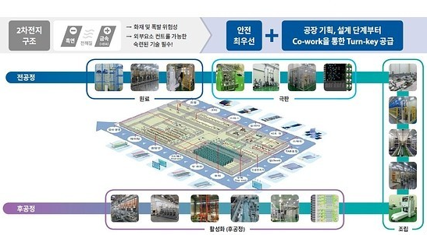
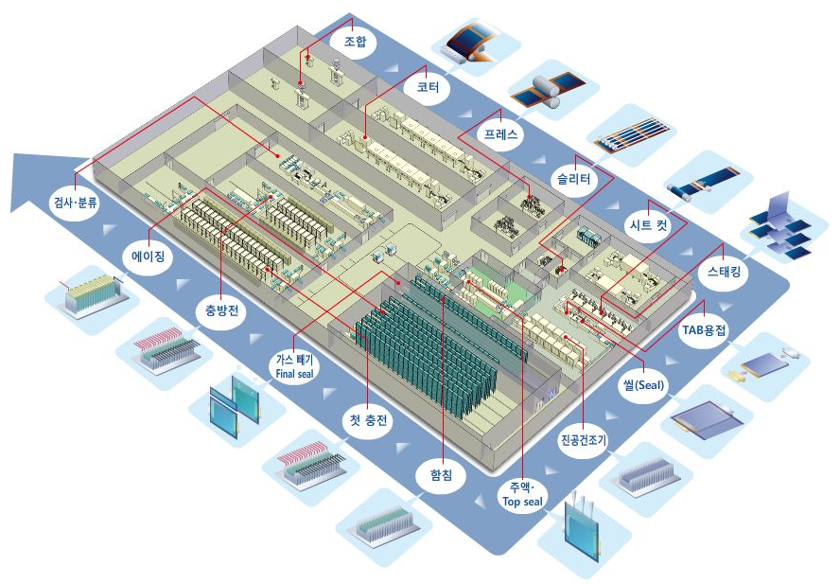
ㅁ공정 이미지
2차전지 공정별 작업시간 정보
2차전지 공정별 작업 설비/조건/측정 정보

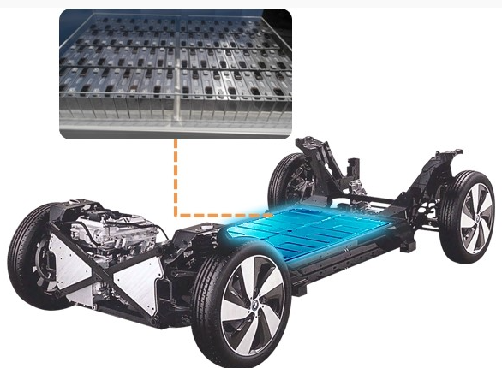

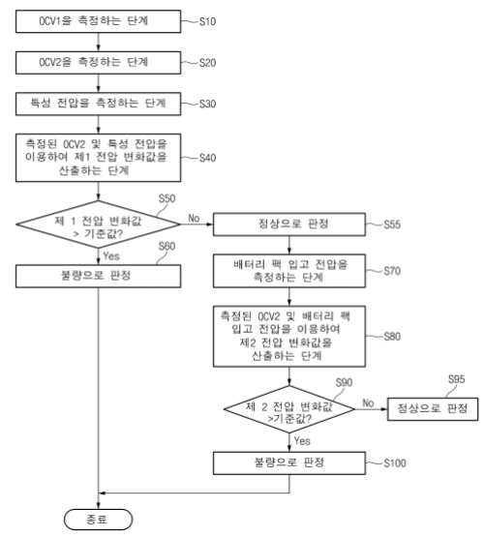
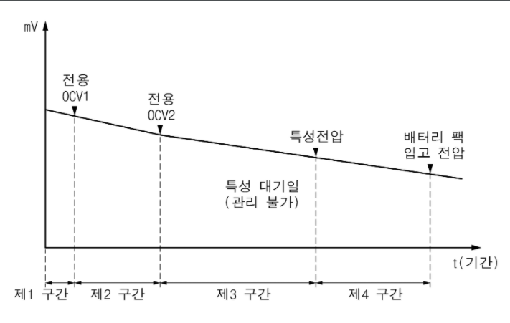
ㅁ공정순서(실습데이터 기준) : 제조업체별 공정순서는 다를 수 있음
활성화 공정 : 2차전지의 수명 안정성을 확보하기 위해 Aging, 충전/방전 과정을 반복하는 핵심 공정
공정 | 구분 | 설명
상온Aging#01 |  | Aging공정: 배터리 업체의 요구조건을 기준으로 정해진 온도,습도에서 일정 시간(0.5~2일) 보관하는 공정으로 배터리 내부에 전해액을 충분히 분산시켜 이온의 이동이 최적화 되도록 함
고온Aging#01
상온Aging#02
OCV#01 | 검사 | 개방 회로 전압(Open Circuit Voltage)
Charge#01 |  | 충전
DisCharge#01 |  | 방전
Charge#02
DisCharge#02
Charge#03
DisCharge#03
Charge#04
OCV#02 | 검사 | 개방 회로 전압(Open Circuit Voltage)
PowerGrading#01 |  | 전지 선별 및 등급 부여
PowerCharging#01
출하Aging#01 |  | 출하Aging : 출하 전 2차전지의 불량 검출을 목적으로 진행하는 Aging공정
전용OCV#01 | 검사
출하Aging#02
전용OCV#02 | 검사
출하Aging#03
전용OCV#03 | 검사
출하Aging#04
특성 측정 | 검사

